LeetCode记分卡
一、个人基本信息
姓名 | 金鹤洋 | 部门
 |  |  |  |  |  | https://leetcode-cn.com/

三、正式考试记分卡
No. | 描述 | 难度 | 通过 | 提交时间 | 得分
20 | 有效的括号 | 简单 | √ | 7/1/21
39 | 组合总和 | 中等
53 | 最大子序和 | 简单 | √ | 7/1/21
64 | 最小路径和 | 中等 | √ | 7/6/21
93 | 复原IP地址 | 简单
121 | 买卖股票的最佳时机 | 简单 | √ | 7/2/21
149 | 直线上最多的点数 | 困难
189 | 旋转数组 | 简单 | √ | 7/2/21
223 | 矩形面积 | 中等 | √ | 7/6/21
368 | 最大整除子集 | 中等
371 | 两整数之和 | 简单
387 | 字符串中的第一个唯一字符 | 简单 | √ | 7/2/21
443 | 压缩字符串 | 简单
457 | 环形数组循环 | 中等
478 | 在圆内随机生成点 | 中等
485 | 最大连续1的个数 | 简单 | √ | 7/2/21
555 | 分割连接字符串 | 中等
593 | 有效的正方形 | 中等 | √ | 7/6/21
609 | 在系统中查找重复文件 | 中等
628 | 三个数的最大乘积 | 简单 | √ | 7/2/21
665 | 非递减数列 | 简单 | √ | 7/6/21
704 | 二分查找 | 简单 | √ | 7/1/21
728 | 自除数 | 简单 | √ | 7/5/21
744 | 寻找比目标字母大的最小字母 | 简单 | √ | 7/5/21
812 | 最大三角形面积 | 简单 | √ | 7/1/21
831 | 隐藏个人信息 | 中等 | √ | 7/5/21
832 | 翻转图像 | 简单 | √ | 7/5/21
849 | 到最近的人的最大距离 | 简单 | √ | 7/5/21
866 | 回文素数 | 中等
883 | 三维形体投影面积 | 简单 | √ | 7/5/21
总分 |  |  |  |  | 0

最终完成时的[做题分析]请贴在下方（下方为示例）
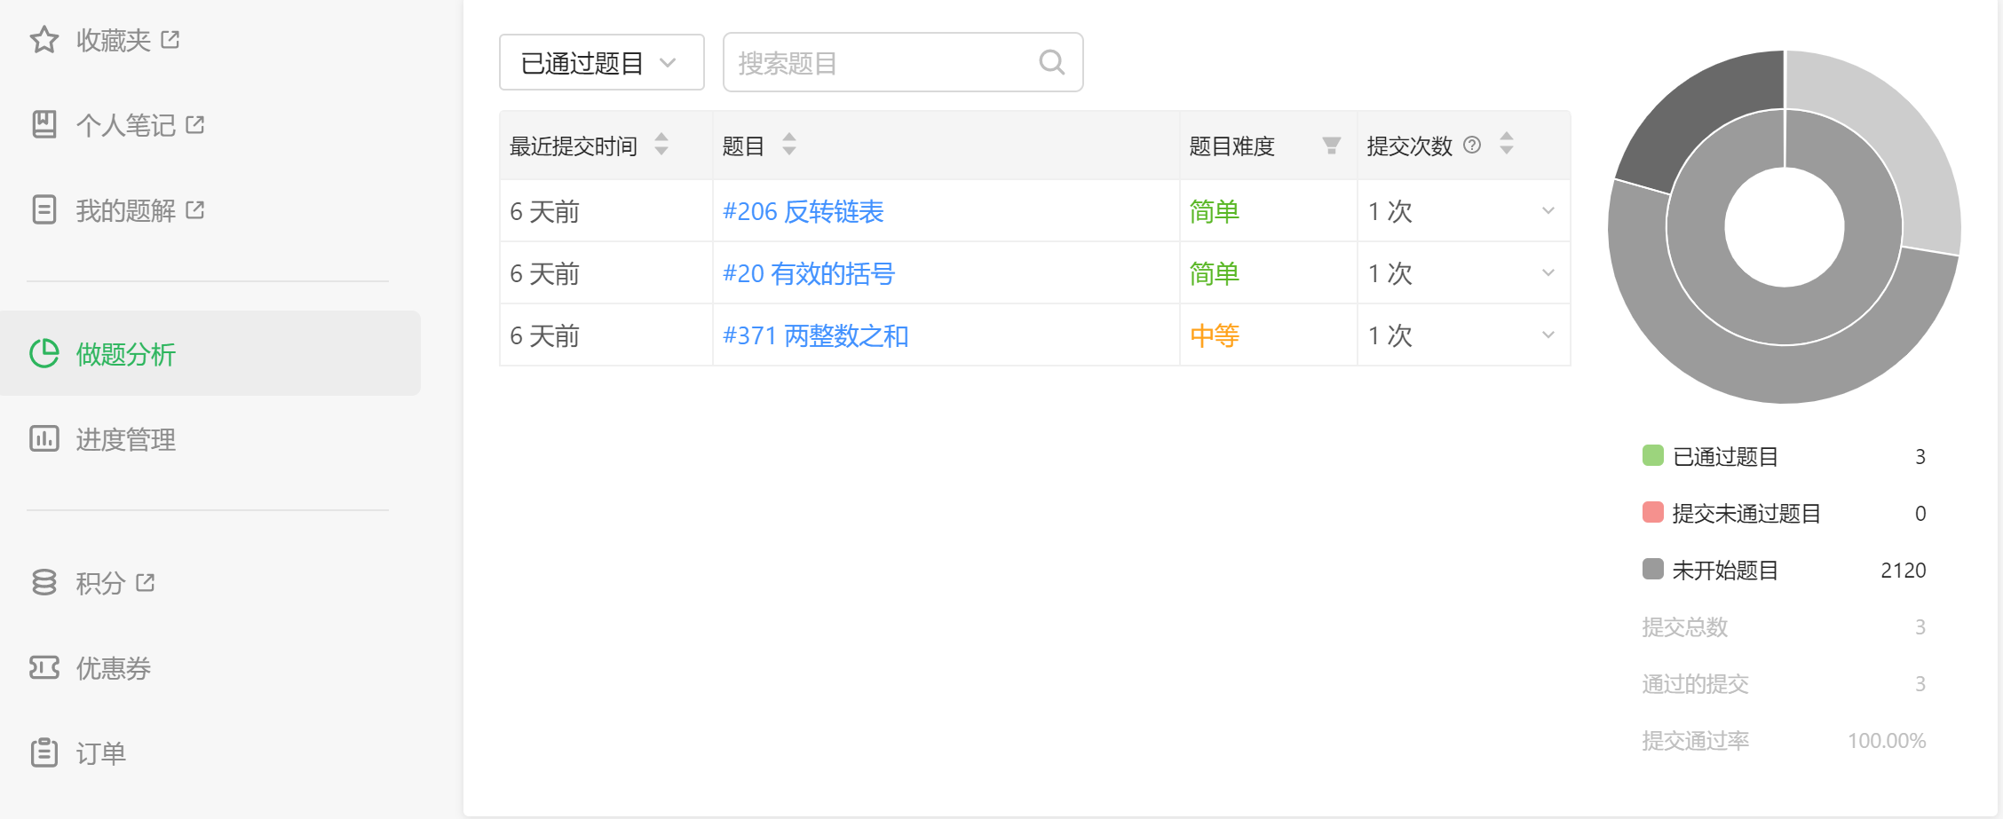

四、其他记载事项

完成题目的提交记录和代码请贴在<提交内容>sheet中

提交内容(No20）
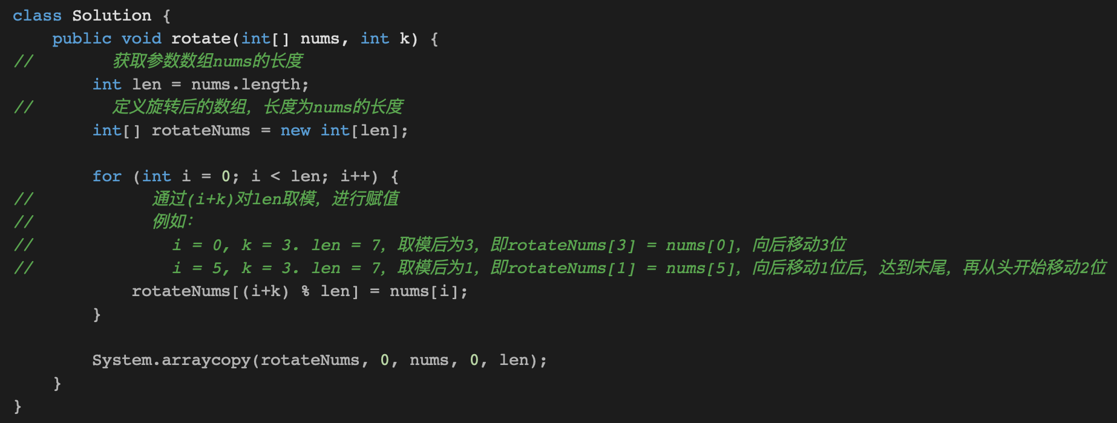
20.有效的括号

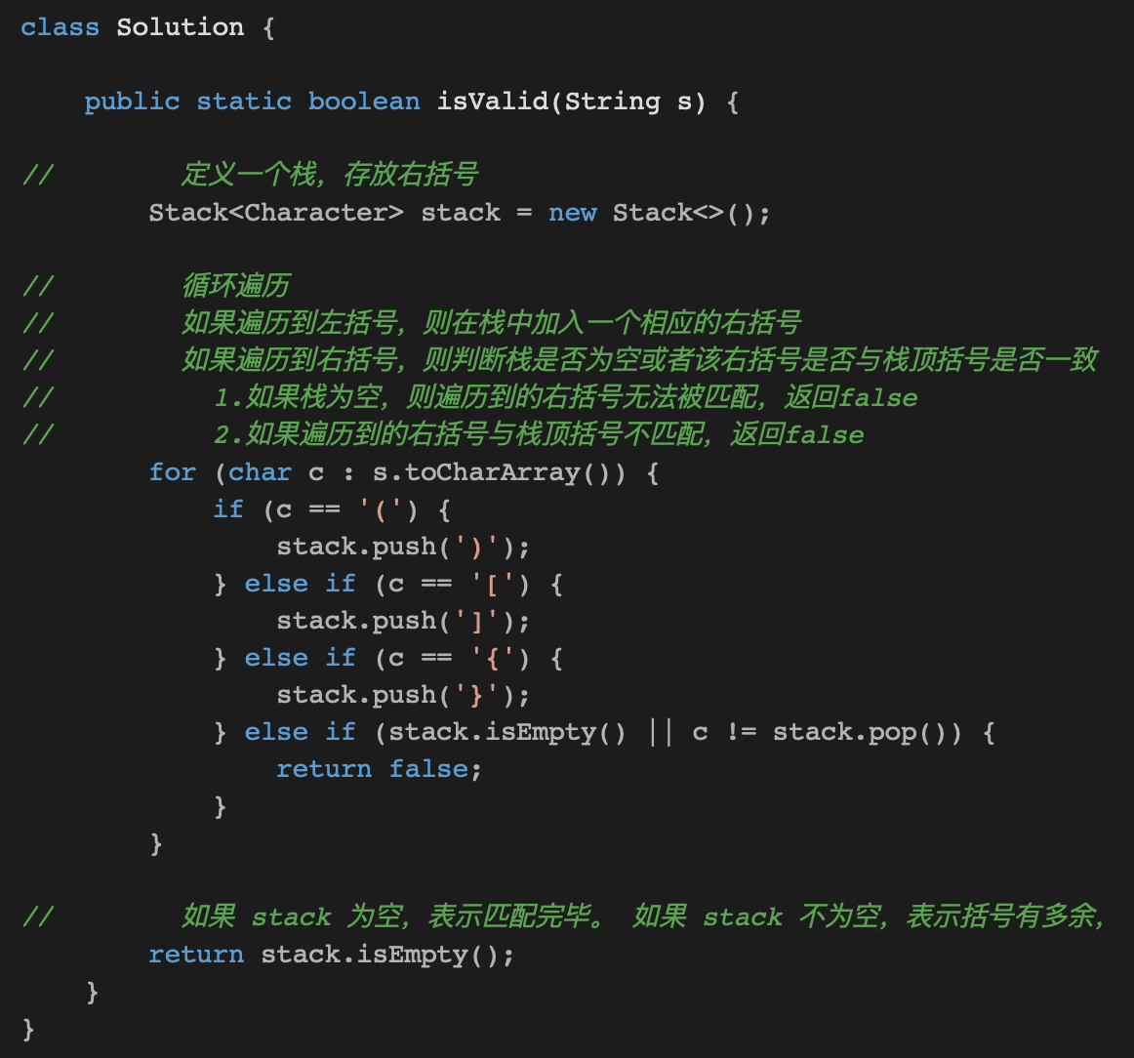

53.最大子序和

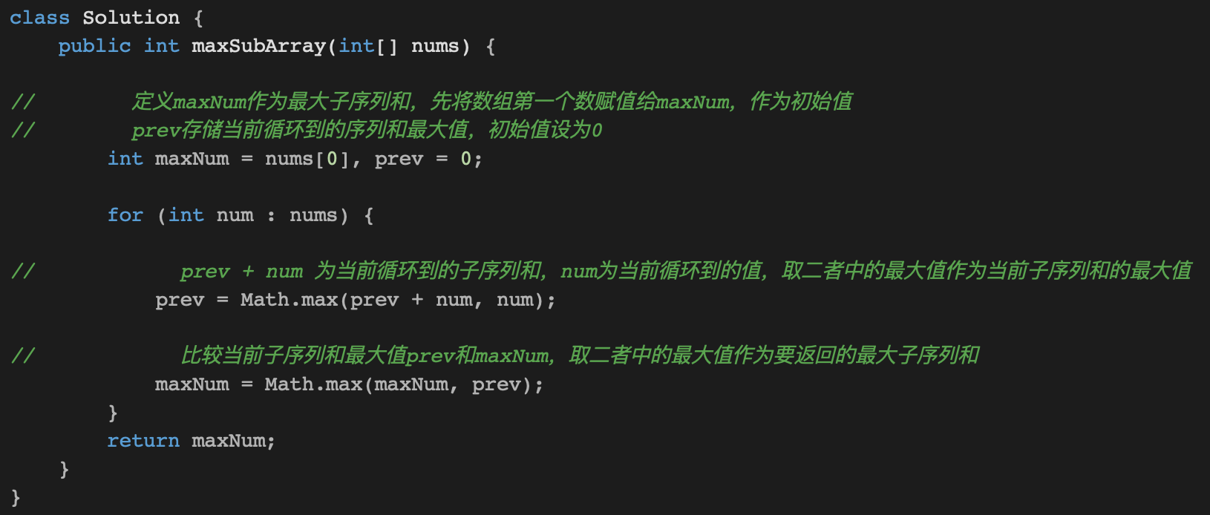

704.二分查找

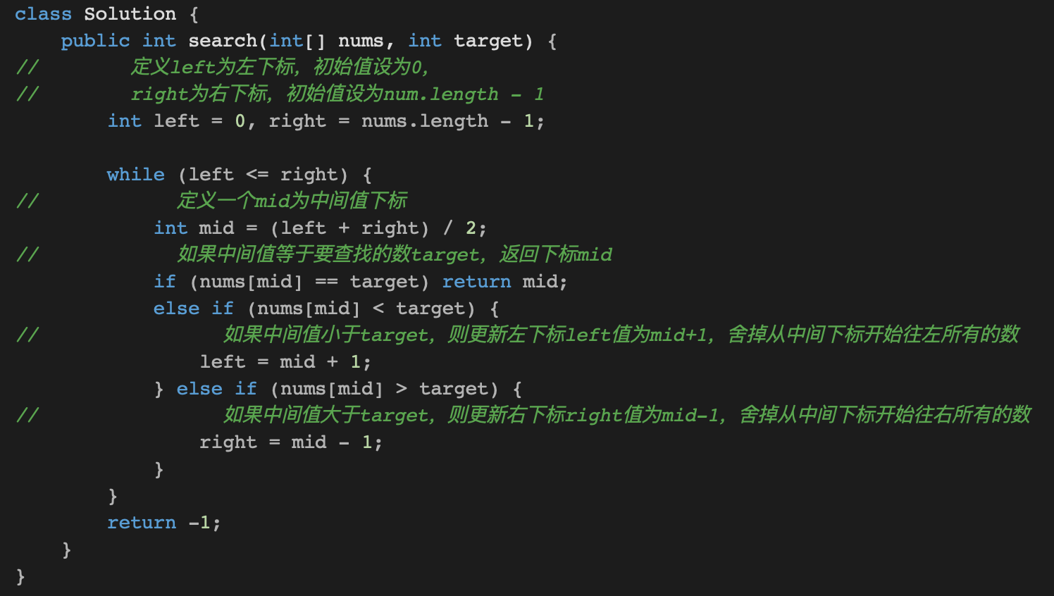

812.最大三角形的面积

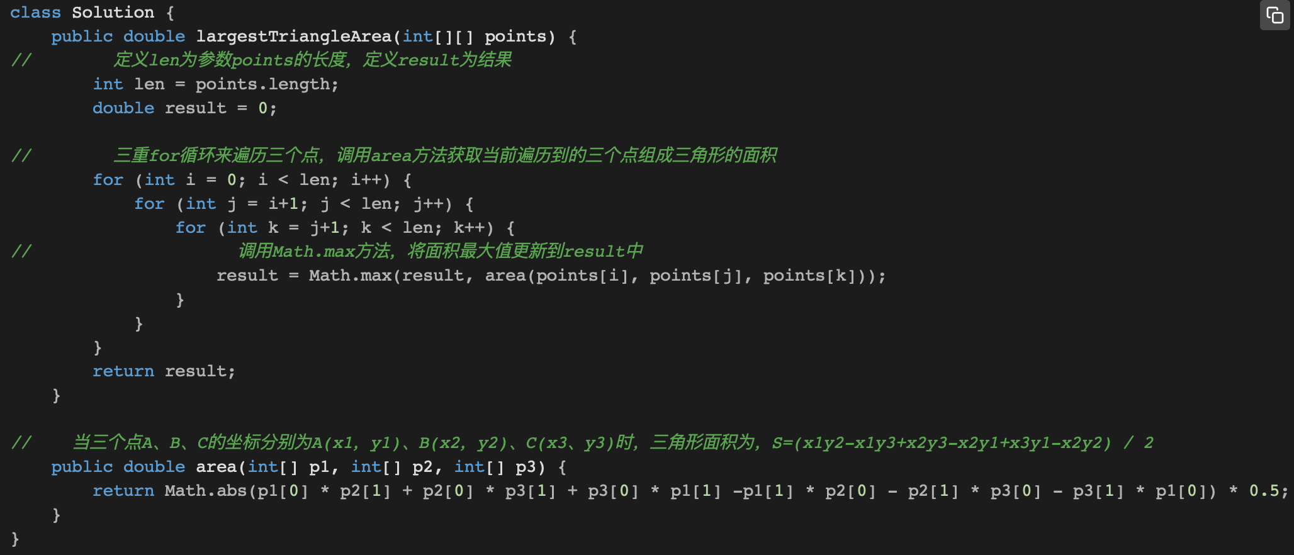

121.买卖股票的最佳时机

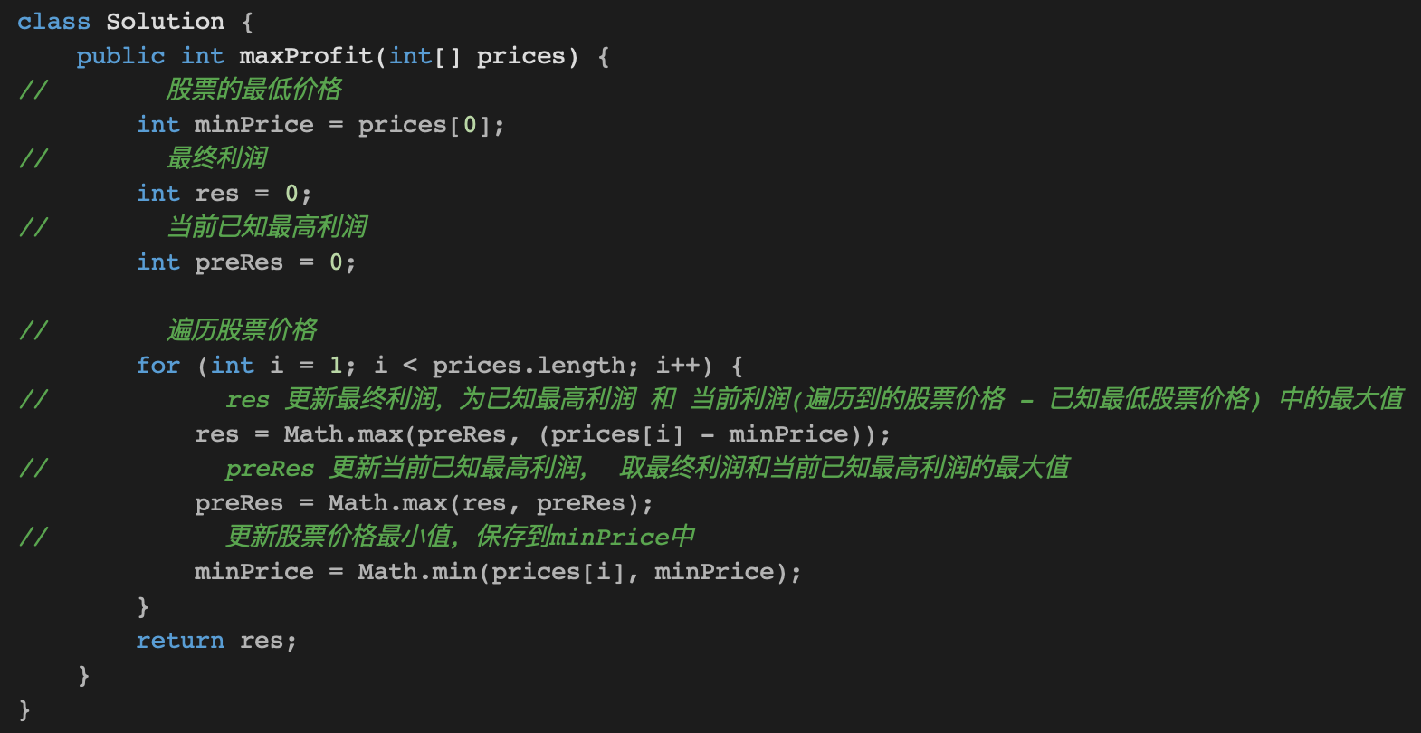

189.旋转数组

